Sheet1
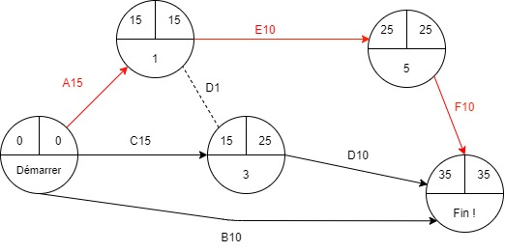
 | ESN
 | Ref |  | Tache | antécédent | Durée
 | A-1 | Adressage fixe |  | / | 15m
 | B-2 | Sécurisation des accès |  | / | 10m
Le chemin critique est : A -> E -> F | C-3 | configuration du server dns publique |  | / | 15m
 | D-4 | configuration de l'accès au web |  | C/A | 10m
 | E-5 | configuration du réseau local en IPv6 |  | A | 10m
 | F-6 | créaton d'un tunnel IPv6 |  | E | 10m

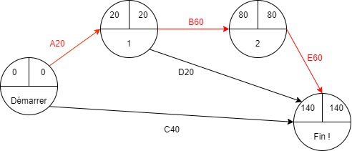
 | LIBRARY
 | Ref |  | Tache | antécédent | Durée
 | A-1 | Adressage fixe |  | / | 20m
 | B-2 | Adressage dynamique DHCP |  | A | 60m
 |  | Mise en place d'un accès a distance via SSH
Le chemin critique est : A -> B -> E | C-3 | sécurisation des accès |  | /
 |  | Confuguration SSID |  |  | 40m
 | D-4 | Configuration du server dns |  | A | 20m
 | E-5 | Configuration des accès au web |  | E | 60m

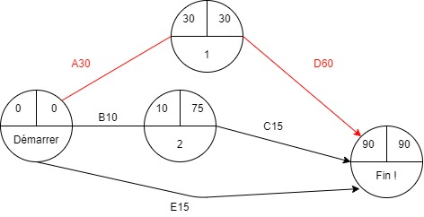

 | ENGIE
 | Ref |  | Tache | antécédent | Durée
 | A-1 | adressage privé |  | / | 30m
Le chemin critique est : A -> D | B-2 | configuration du VTP |  | / | 10m
 | C-3 | Mise en place des VLANs |  | B | 15m
 | D-4 | configuration des pools DHCP correspondants aux VLAN |  | A | 60m
 | E-5 | Mise en place d'un accès a distance via SSH pour le routeur |  | / | 15m

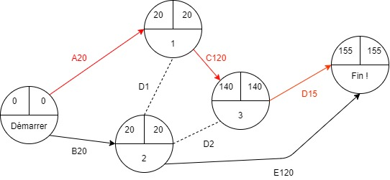

 | DIGIPLEX
Le chemin critique est : A -> C -> D | Ref |  | Tache | antécédent | Durée
 | A-1 | Configuration des liaisons entre switch de chaque étage |  | / | 20m
 | B-2 | Mise en place du routage inter-vlan |  | / | 20m
 | C-3 | configurer les pools DHCP sur le serveur DHCP |  | A | 120m
 | D-4 | conception Wifi |  | C | 15m
 | E-5 | Accès au Web |  | A,B,C | 120m

